Home
Tela de Pré Carregamento
da aplicação


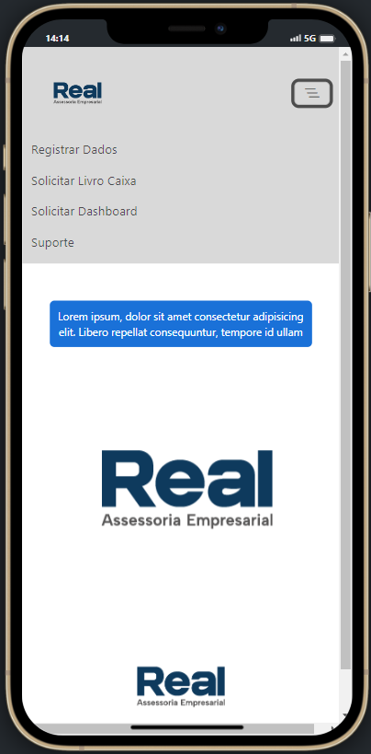
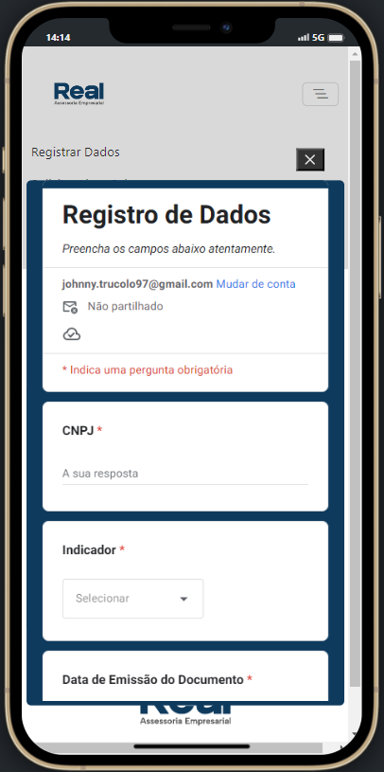

Menu Expandido com acesso as Primeiras Opções

Tela Principal da Aplicação

Formulario para Lançamento dos Dados
Menu - Registrar Dados

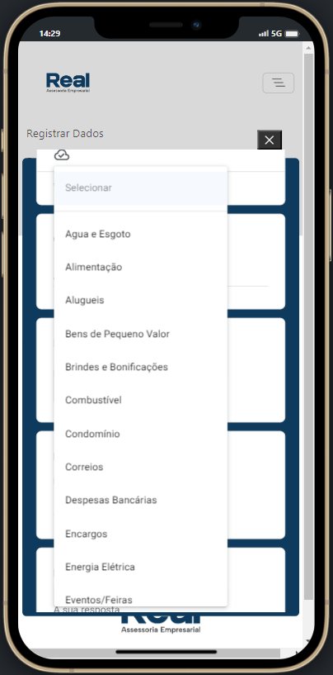

Lista de Despesas do Menu de Registro de D

Projet MEIs
Projeto MEIs
Projeto MEIs

Tabela Dinamica que se alimentara
com base nos dados coletados pela aplicação movel do Projeto MEIs
Carimbo de data/hora | CNPJ | Indicador | Data de Emissão do Documento | Número do Documento Fiscal | Histórico
4/25/23 | 04275771010 | Teste | 2023-04-25 | 000000000 | Tecnologia da informação
4/25/23 | 04275771010 | Teste 2 | 2023-04-25 | 000000001 | Tecnologia

